海運報價試算
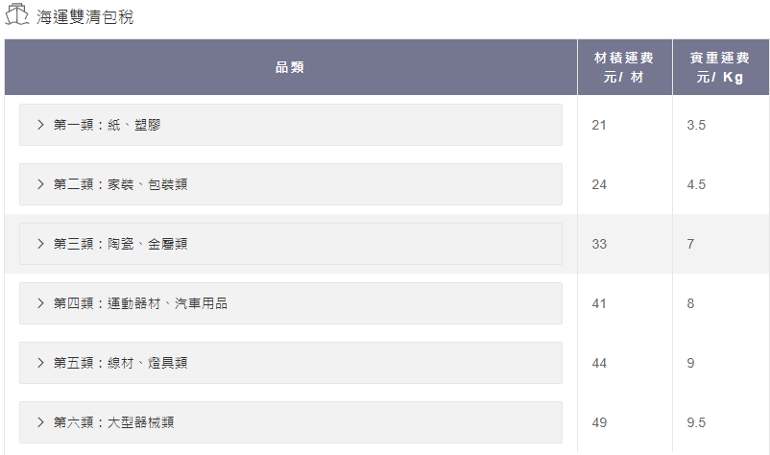
 | 說明
 | 1. 綠色區為需要輸入的區域，尺寸不清楚時可以零代替
 | 2. 灰色區為包含計算公式的區域，不需要更改 |  |  |  |  |  |  |  |  |  | 熏蒸
 | 3. 黃色區為最終計費結果 |  |  |  |  |  |  |  |  |  | 运差
 | 4. 標準海運需要提前聯繫客服看產品適用哪類報價，填入後計算才是準確的
海运快线 |  |  |  |  |  |  |  | 海運快線-宅配
序号 | 实重/kg | 长cm | 宽cm | 高cm | 件数 | 材积系数 | 材积数 （整数进位） | 超出材积 | 实重运费 | 备用列 | 超材派送费 （新竹） | 总运费=实际费用*件数 (新竹）
第一款 | 35 | 70 | 60 | 90 | 1 | 27000 | 14 | 9 | 348 |  | 144 | 492
第二款 | 21 | 0 | 0 | 0 | 1 | 27000 | 0 | 0 | 215 |  | 0 | 215
第二款 | 43 | 150 | 200 | 20 | 1 | 27000 | 23 | 18 | 424 |  | 288 | 712

 |  |  |  |  |  |  |  |  |  |  | 税费
 |  |  |  |  |  |  |  |  |  |  | 其它费用 | 无
 |  |  |  |  |  |  |  |  |  |  | 总费用 | 1419
 |  |  |  |  |  |  |  |  |  |  | 備注

海运快线 |  |  |  |  |  |  |  | 海運快線-大货
序号 | 实重/kg | 长cm | 宽cm | 高cm | 件数 | 材积系数 | 材积数 （整数进位） | 超出材积 | 实重运费 | 备用列 | 超材派送费 （新竹） | 总运费=实际费用*件数 (新竹）
1 | 5 | 67 | 10 | 53 | 1 | 27000 | 2 | 0 | 102 |  | 0 | 102
2 | 40 | 120 | 70 | 60 | 1 | 27000 | 19 | 14 | 340 |  | 224 | 564
3 | 40 | 120 | 70 | 60 | 1 | 27000 | 19 | 14 | 340 |  | 224 | 564
 |  |  |  |  |  |  |  |  |  |  | 税费
 |  |  |  |  |  |  |  |  |  |  | 其它费用 | 无
 |  |  |  |  |  |  |  |  |  |  | 总费用 | 1230
 |  |  |  |  |  |  |  |  |  |  | 備注

标准海运
序号 | 实重/kg | 长cm | 宽cm | 高cm | 件数 | 材积系数 | 材积数 （整数进位） | 材积收费 元/材 | 实重收费 元/kg | 材积运费 | 实重运费 | 实际费用 （取材运与实运大者） | 总运费 (实际费用*件数) | 报价类别 聯繫客服確認
第一款 | 35 | 70 | 60 | 90 | 1 | 28316 | 14 | 24 | 4.5 | 336 | 157.5 | 336 | 336 | 二类

 | 台灣偏遠地區（南投、苗栗、宜蘭、花蓮、屏東、台東、雁巢、蘇澳等...），有额外500-5000台币偏远费用 |  |  |  |  |  |  |  |  |  | 单超超重费叉车费 | 其它费用 | 0
 |  |  |  |  |  |  |  |  |  |  | 税费 | 税费 | 包含
 |  |  |  |  |  |  |  |  |  |  |  | 总费用 | 400
 |  |  |  |  |  |  |  |  |  |  |  | 備注 | 最低消費400元

